상품제안서
리얼 정장피규어 감사패 (가죽케이스) | 상품코드: F04103

 |  |  |  |  |  |  | 02-412-0044 | www.easy1.co.kr
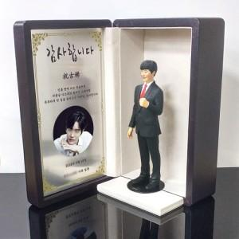 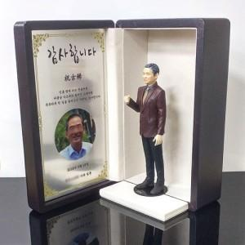

【상세/제작정보】

【인쇄/포장옵션】 | 실크 / 별도문의

【공급단가】 | 수량 | 1~ | 5~ | 10~ | 50~ | 100~
*VAT별도 | 단가 | 281,500원 | 262,600원 | 252,500원 | 242,400원 | 236,340원

【상품 URL】 | http://www.easy1.co.kr/src/goods_detail.php?gdno=4103

